Foglio1
Calcolo gradi giorno efficaci (GGE) per una stazione temrica posta a 43°31'27"
 | Apr | Mag | Giu | Lug | Ago | Sett | Ott
Giorni del mese | 30 | 31 | 30 | 31 | 31 | 30 | 31
Tmed | 9.2 | 12.5 | 16.6 | 20.8 | 24.3 | 23.4 | 18.9
ETG | 10.1 | 10.8 | 11.5 | 12 | 11.7 | 10.6 | 9
Coeff. Latitudine | 1.01 | 1.03 | 1.03 | 1.03 | 1.02 | 1.01 | 0.99
Tmed Lat.
Coeff ETG
Tmed Lat ETG
Temperatura troncata (TT)
Temperatura efficace
GGE mesili

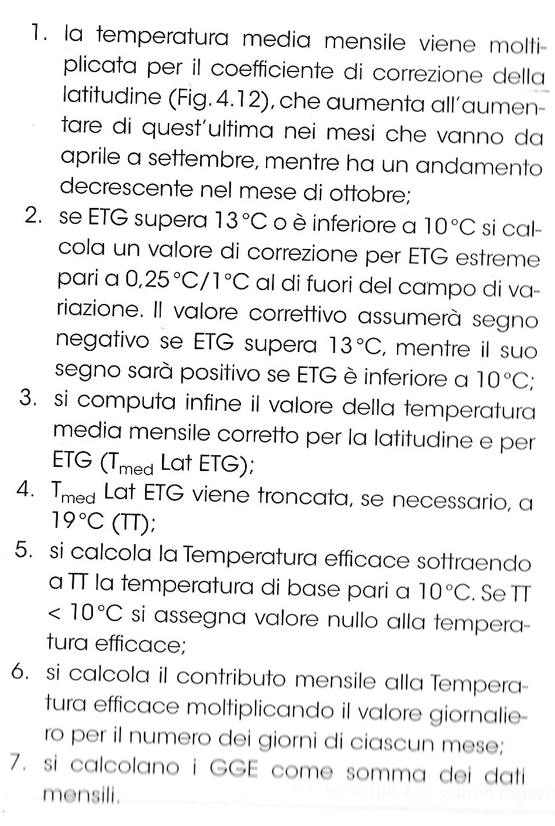
 |  |  |  | 1. la temperatura media mensile viene moltiplicata per il coefficiente di correzzione della latitudine
 |  |  |  | 2. se Escusione Termica Giornaliera (ETG) >13°C o <10°C si calcola un valore di correzione di 0,25°C/1°C fuori dal campo di variazione
 |  |  |  | 3. si computa il valore della temp media mensile corretto per la latitudine e per ETG
 |  |  |  | 4. Tmed Lat ETG viene troncata (TT) se necessario a 19°C
 |  |  |  | 5. si calcola la temp efficace sottraendo a TT la temp di base 10°C. Se TT<10°C si assegna valore nullo alla Temp efficace
 |  |  |  | 6. si calcola il contributo mensile moltiplicando il valore giornaliero per il numero dei giorni di ciascun mese
 |  |  |  | 7. si calcolano i GGE come somma dei dati mensili

